説明会対象範囲図 見本
近隣住民等範囲図
説明会対象範囲
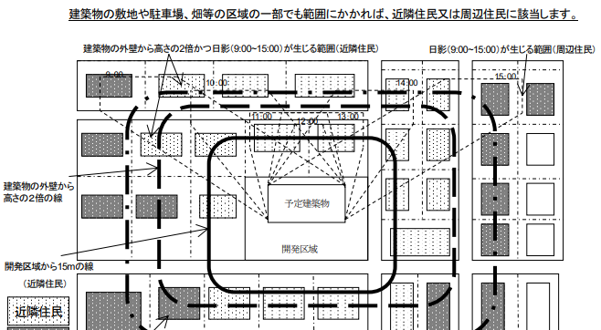

1009-1
1009-3
1010
③
1011
④
1012
⑤
①
②

近隣住民等範囲図には、
・説明会対象範囲を表示する線を示した図に、公図の
地番情報を追加したものを作成してください。
・近隣範囲図とは別に、補助的に公図の写しを添付す
ることも可能です。

